Sheet1
cwnd 300 | 256
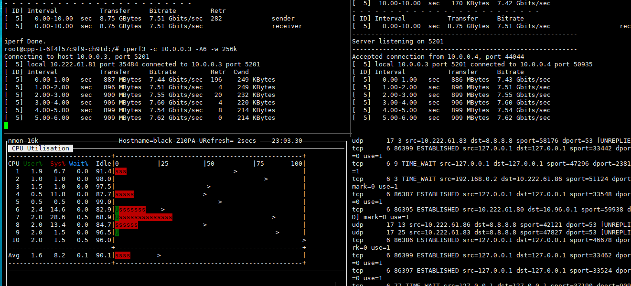

 | 128k

ret:409
original

 | 64k

ret:5465
350k

299ret
400k

222ret
415k

375ret

Sheet2
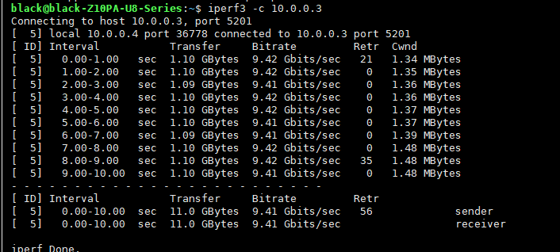
parallel한 전송늘리기
 | 일반적인경우 | 일반적인경우
 |  | -P 2

 |  | -P 3

 |  | -w 256k

 |  | -w 400k

